DIAT
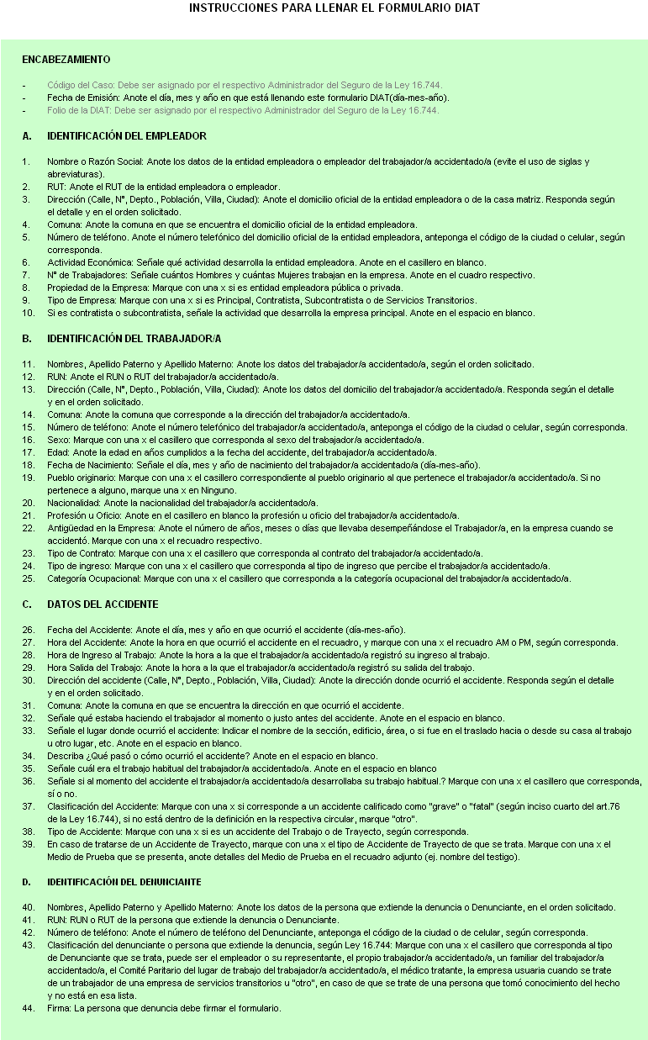
DENUNCIA INDIVIDUAL DE ACCIDENTE DEL TRABAJO (DIAT)

 |  |  |  |  |  |  |  |  |  |  |  |  |  |  |  |  |  |  |  |  |  |  |  |  |  |  |  |  |  |  |  |  | Folio:
 | Código del Caso |  |  |  |  |  |  |  |  |  |  |  | Fecha de Emisión |  |  |  |  |  |  |  |  |  |  |  |  |  |  |  |  |  |  |  |  |  | Uso interno
 | Uso interno

 | A. Identificación del Empleador

 | Nombre o Razón Social |  |  |  |  |  |  |  |  |  |  |  |  |  |  |  |  |  |  |  |  |  |  |  |  |  |  |  |  |  |  |  | RUT

 | Dirección (Calle, N°, Depto., Población, Villa, Ciudad) |  |  |  |  |  |  |  |  |  |  |  |  |  |  |  |  |  |  |  |  |  | Comuna |  |  |  |  |  |  |  |  |  |  |  |  |  | Número de Teléfono

 |  |  |  |  |  |  |  |  |  |  |  |  |  |  |  |  |  |  |  |  |  |  |  |  |  |  |  | Hombres |  |  |  |  |  | Mujeres |  |  |  |  | Pública |  |  |  | Privada

 | Actividad Económica |  |  |  |  |  |  |  |  |  |  |  |  |  |  |  |  |  |  |  |  |  |  | N° de Trabajadores |  |  |  |  |  |  |  |  |  |  |  |  | Propiedad de la Empresa

 |  |  |  |  |  |  |  |  |  |  |  |  |  |  |  |  |  |  |  |  |  |  |  | Si es Contratista o Subcontratista, señale actividad económica empresa principal:
 |  | Principal |  | Contratista |  |  |  | Subcontratista |  |  |  |  |  |  | De Servicios Transitorios

 | Tipo de Empresa

 | B. Identificación del Trabajador/a

 | Nombres - Apellido Paterno - Apellido Materno |  |  |  |  |  |  |  |  |  |  |  |  |  |  |  |  |  |  |  |  |  |  |  |  |  |  |  |  |  |  |  | RUN

 | Dirección (Calle, N°, Depto., Población, Villa, Ciudad) |  |  |  |  |  |  |  |  |  |  |  |  |  |  |  |  |  |  |  |  |  |  | Comuna |  |  |  |  |  |  |  |  |  |  |  |  | Número de Teléfono

 |  | Hombre |  | Mujer |  |  |  |  |  |  |  |  |  |  |  |  |  |  |  | Señale si el trabajador pertenece o no a un pueblo originario:

 | Sexo |  |  |  |  |  | Edad |  |  | Fecha de Nacimiento |  |  |  |  |  |  |  |  |  |  | Alacalufe |  |  |  |  | Colla |  |  |  |  |  | Quechua |  |  |  |  |  |  |  | Otro - Cuál?

 |  |  |  |  |  |  |  |  |  |  |  |  |  |  |  |  |  |  |  |  | Atacameño |  |  |  |  | Diaguita |  |  |  |  |  | Rapanui |  |  |  |  |  |  | ……….……...…………………..

 | Nacionalidad |  |  |  |  |  | Profesión u Oficio |  |  |  |  |  |  |  |  |  |  |  |  |  | Aimara |  |  |  |  | Mapuche |  |  |  |  |  | Yamana (Yagán) |  |  |  |  |  |  |  | Ninguno

 |  |  | Días |  | Meses |  |  | Años |  |  |  |  |  | Indefinido |  |  |  |  | Plazo Fijo |  |  |  |  | Por Obra o Faena |  |  |  |  |  |  | Temporada |  |  |  |  |  |  | Tipo de Ingreso:

 | Antigüedad en la Empresa |  |  |  |  |  |  |  |  |  |  | Tipo de Contrato |  |  |  |  |  |  |  |  |  |  |  |  |  |  |  |  |  |  |  |  |  |  |  |  |  |  | Remuneración Fija

 |  |  |  |  |  |  |  |  |  |  |  |  |  |  |  |  |  |  |  |  |  |  |  |  |  |  |  |  |  |  |  |  |  |  |  |  |  |  | Remuneración Variable

 |  | Empleador |  | Trabajador Dependiente |  |  |  |  |  |  | Trabajador Independiente |  |  |  |  |  |  |  |  |  | Familiar no Remunerado |  |  |  |  |  |  |  | Trabajador Voluntario |  |  |  |  |  |  |  |  |  | Honorarios

 | Categoría Ocupacional

 | C. Datos del Accidente |  |  |  |  |  |  |  |  |  |  |  |  |  |  |  |  |  | A.M. |  |  | P.M. |  |  |  |  |  |  |  | A.M. |  |  | P.M. |  |  |  |  |  |  | A.M. |  |  | P.M.

 |  |  |  |  |  | Fecha del Accidente |  |  |  |  |  |  |  | Hora del Accidente |  |  |  |  |  |  |  |  |  |  | Hora de Ingreso al Trabajo |  |  |  |  |  |  |  |  |  |  | Hora de Salida del Trabajo

 | Dirección (Calle, N°, Depto., Población, Villa, Ciudad) |  |  |  |  |  |  |  |  |  |  |  |  |  |  |  |  |  |  |  |  |  |  |  |  |  |  |  |  |  |  |  |  |  | Comuna

 | Señale qué estaba haciendo el trabajador al momento o justo antes del accidente: |  |  |  |  |  |  |  |  |  |  |  |  |  |  |  |  |  |  |  |  |  |  | Señale el lugar donde ocurrió el accidente (nombre de la sección, edificio, área, etc.):

 | Describa ¿Qué pasó o cómo ocurrió el accidente?:

 | Señale cuál era su trabajo habitual: |  |  |  |  |  |  |  |  |  |  |  |  |  |  |  |  |  |  |  |  |  |  | ¿Al momento del accidente desarrollaba su trabajo habitual?
 |  |  |  |  |  |  |  |  |  |  |  |  |  |  |  |  |  |  |  |  |  |  |  |  |  |  |  |  |  |  |  |  |  |  |  |  |  |  |  |  |  | Si |  | No

 | Clasificación del Accidente |  |  |  |  |  |  |  | Tipo de Accidente |  |  |  |  |  |  |  |  |  |  |  |  |  |  |  |  |  |  |  |  |  |  |  |  |  |  |  | Tipo de accidente de Trayecto
 | (Artículo 76 - Ley 16.744):
 |  |  |  |  |  |  |  |  |  |  |  |  |  |  |  |  |  |  |  |  |  | Si es accidente de Trayecto, responda:
 |  | Grave |  | Fatal |  | Otro |  |  |  |  | Trabajo |  |  |  |  | Trayecto |  |  |  |  |  |  |  |  |  |  |  |  |  |  |  |  |  |  |  |  |  |  | Domicilio - Trabajo

 |  |  |  |  |  |  |  |  |  |  |  |  |  |  |  |  |  |  |  |  |  |  |  |  |  |  |  |  |  |  |  |  |  |  |  |  |  |  | Trabajo - Domicilio

 |  | Parte de Carabineros |  |  |  |  | Declaración |  |  |  |  | Testigos |  |  |  |  | Otro |  |  |  |  |  |  |  |  |  |  |  |  |  |  |  |  |  |  |  |  |  | Enttre dos Trabajos

 | Medio de Prueba |  |  |  |  |  |  |  |  |  |  |  |  |  |  |  |  |  |  |  | Detalle del Medio de Prueba

 | D. Identificación del Denunciante

 |  |  |  |  |  |  |  |  |  |  |  |  |  |  |  |  |  |  |  |  |  |  |  |  |  |  |  |  |  |  |  |  |  |  |  |  | ………………………….
 | Nombres - Apellido Paterno - Apellido Materno |  |  |  |  |  |  |  |  |  |  |  |  |  |  |  |  |  |  |  |  |  |  |  |  |  | RUN

 |  |  |  |  |  |  |  | Clasificación del Denunciante (Ley 16.744):

 | Número de Teléfono |  |  |  |  |  |  |  | Empleador |  |  |  |  |  |  |  |  | Trabajador/a |  |  |  |  |  |  |  | Familiar |  |  |  |  |  | Médico Tratante

 |  |  |  |  |  |  |  |  | Comité Paritario |  |  |  |  |  |  |  |  | Empresa Usuaria |  |  |  |  |  |  |  | Otro |  |  |  |  |  |  |  |  |  |  |  |  |  |  | Firma

 | Borrador interno para preparar la denuncia. La DIAT válida es la que se presenta ante el organismo administrador dentro de 24 horas.

